カレンダー5週版
【設定方法など：5週の月に対応】
この自動カレンダーは、エクセル関数を利用して作成しています。
①「西暦」と「月」の数値を入力します。
②各月の「祝日」は、お好みに応じて、
数字を赤色に設定するなどをします。
③西暦や月の横などに
季節イラストなどを付け加えると
季節感が出るのではないかと思います。
 |  | 西暦を入力↓ |  | 月を入力↓
 |  | 2019 | 年 | 4 | 月
 | 日 | 月 | 火 | 水 | 木 | 金 | 土
 | 2019-03-31 | 2019-04-01 | 2019-04-02 | 2019-04-03 | 2019-04-04 | 2019-04-05 | 2019-04-06

 | 2019-04-07 | 2019-04-08 | 2019-04-09 | 2019-04-10 | 2019-04-11 | 2019-04-12 | 2019-04-13

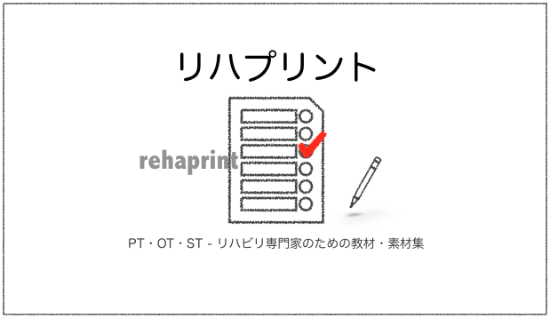
 | 2019-04-14 | 2019-04-15 | 2019-04-16 | 2019-04-17 | 2019-04-18 | 2019-04-19 | 2019-04-20

 | 2019-04-21 | 2019-04-22 | 2019-04-23 | 2019-04-24 | 2019-04-25 | 2019-04-26 | 2019-04-27

 | 2019-04-28 | 2019-04-29 | 2019-04-30 | 2019-05-01 | 2019-05-02 | 2019-05-03 | 2019-05-04 | リハビリ専門家のための無料プリント課題などを公開中です。 ウェブサイトもお役に立つことがありましたら幸いです。
 |  |  |  |  |  |  |  | リハプリント - リハビリ用教材・素材集 by PT・OT・STニュース.blog https://ptotstnews-blog.com/rehaprint/

プリント範囲指定（事前にこの範囲で設定していますが、必要に応じて範囲選択をして印刷してみてください） → → → → 設定方法など

